奶瓶清洗机
 | 老品 |  | 26年新品
产品名称 | BS03 奶瓶清洗机 |  | BW04 基础引流款清洗机 | BW05 大容量升级款清洗机
图片 | 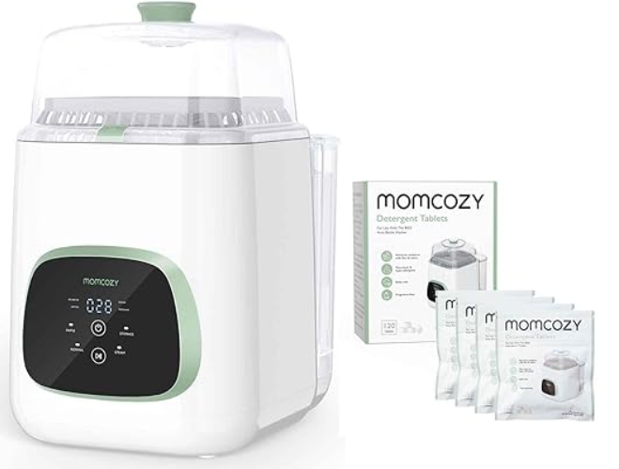 |  | 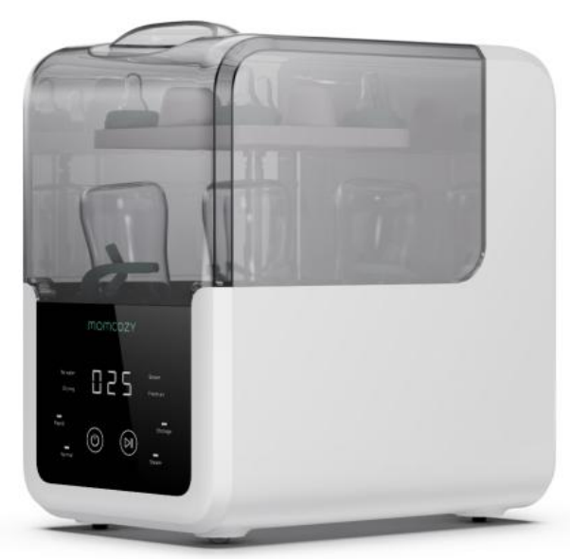
电商建议售价 | ＄299.99
涉及销售平台 | 亚马逊
产品经理 | 童倩妮 |  | 梁文标、童倩妮 | 梁文标、童倩妮
品牌 | Momcozy |  | Momcozy | Momcozy
料号/SKU | 美加：BS003-GW10NB 美加（babylist灰色拓色版本）：BS003-WG10NB-A | 欧洲：
海关编码
上架时间 | 2024-04-21
出售国家 | 美国+加拿大；欧洲（德国、意大利、法国、西班牙）；沙特阿拉伯
合规认证 | FCC-美国 UL委托测试-美国 CPSIA+CA65-美国 IC-加拿大 CCPSA-加拿大 CE-欧洲 RoHS-欧洲 REACH-欧洲 WEEE-欧洲 PC+SC-沙特
认证名称
核心卖点 | 1）终极免手洗解决方案：自动清洗、消毒和干燥婴儿奶瓶、泵部件、婴儿餐具等，为您节省宝贵的时间与家人共度美好时光。 2）22个强力喷射水流，彻底清洁：12个可调节喷射水流在4组中清洗每个瓶子的内部，而10个旋转喷射水流则清洁瓶子的表面，确保不遗漏任何一个污渍。 3）可穿戴吸奶器配件安全：放入您的婴儿奶瓶以及可穿戴吸奶器配件。双层设计可同时容纳4个来自主要品牌的瓶子和其他婴儿用品。 4）9种清洁模式可供选择：自由组合四种模式（快速清洗、普通清洗、消毒+干燥、存储）并自定义设置。时间紧张？选择快速清洗模式，可在仅需19分钟内高效清洁瓶子。 5）无菌存储：在清洗后，将瓶子在洗碗机中干燥和清洁长达72小时。医疗级H13 HEPA过滤器净化空气，去除99.9%的空气中的颗粒。 | 1）Ultimate Solution for Hands-free Cleaning: Automatically washes, sterilizer, and dries baby bottles, pump parts, baby tableware, and more, saving you precious time to spend with your family. 2）22 Powerful Spray Jets for Thorough Cleaning: No single stained spot will be missed, as 12 directional spray jets in 4 sets brush the interior of each bottle, while 10 swirling spray jets cleanse the surface. 3）Wearable Pump Part Safe: Pop in your baby bottles, as well as your wearable pump parts. The dual-layer design holds up to 4 bottles from most major brands and other baby items at a time. 4）9 Cleaning Modes to Choose From: Freely combine the four modes (Rapid Wash, Normal Wash, Sterilize+Dry, Storage) and customize your settings. In a rush? Opt for the Quick Wash mode, which efficiently cleans your bottles in just 19 minutes. 5）Effective Steam Sterilizing: Creates a safe and hygienic feeding environment for your little's health. 6）Sterile and Orderless Storage: Keep bottles dry and clean in the washer for up to 72 hours after washing. The airflow is purified by the medical-grade H13 HEPA filter, removing 99.9% airborne particles.
产品规格
硬件参数 | 标称电压: 120V~ 额定功率: 530W 额定频率: 60HZ 水箱容量：2.6L 奶瓶数量：4套奶瓶 （下层：奶瓶 *4 + 奶嘴 *4上层：螺纹口*4+奶瓶盖*4+玩具咬胶若干） 净重： 4.5kg 干燥方法：热风干燥 | Nominal Voltage：120V~ Rated Power: 530W Rated Frequency: 60HZ Tank Capacity: 2.6L Accommodate the Number of Bottles：4 Pieces Net Weight ：4.5kg (App.9.92 Pounds) Drying Method： Hot Air Drying
产品尺寸 重量 | 340*250*410mm （13.39*9.84*16.14 inches） | 340x250x410mm (App.13.39×9.84 x 16.14 Inches) |  | 343*264*390mm 净重：4.92kg
包装尺寸、重量 | 彩箱包装的尺寸：404*295*440 黄箱包装的尺寸：610*415*460 毛重：5.5Kg 注意：此为包装尺寸优化后的数据，预计9月份的货可以导入 | 彩箱包装的尺寸：404*295*440 黄箱包装的尺寸：610*415*460 毛重：5.5Kg 注意：此为包装尺寸优化后的数据，预计9月份的货可以导入 |  | 彩箱包装的尺寸：400*314*418mm 黄箱包装的尺寸：413*327*435mm 毛重：7.42kg
是否含电池 | 否 | 否 | 否 | 否
控制方式 | 触摸按键 | Touch control
显示方式 | LED屏幕显示 | LED display
挡位模式 | 1.快速洗 19min 主洗9min漂洗3min漂洗6min 2.标准洗 29min 主洗14min漂洗5min漂洗9min 3.消毒+烘干 10min 加热 8min循环 2min 4.无菌干燥 45+Xmin 根据环境温度智能调整烘干时长； 程序执行完自动进入72h祛味存储。 |  |  | 1.快速洗 19min 主洗9min漂洗3min漂洗7min 2.标准洗 29min 主洗14min漂洗6min漂洗9min 3.消毒 9min 持续加热9min 4.无菌干燥 45+Xmin 根据环境温度智能调整烘干时长； 程序执行完自动进入72h祛味存储。 5.自清洗 30min 主洗15min漂洗5min烘干10min
记忆功能 | 有记忆功能
自动关机
开机或解锁 | “开关”按键，控制开机与关机 | "On/Off": Press this key to switch the sterilizer on/off.
工作计时方式 | 1.快速洗 19min 主洗9min漂洗3min漂洗6min 2.标准洗 29min 主洗14min漂洗5min漂洗9min 3.消毒+烘干 10min 加热 8min循环 2min 4.无菌干燥 45+Xmin 根据环境温度智能调整烘干时长； 程序执行完自动进入72h祛味存储。 | 1.Rapid Wash（19min）, 2.Normal Wash（29min）, 3.Sterilize+Dry 10 min（是仅消毒+烘干，不清洗） 4.Storage (72h) NOTE: The maximum temperature for sterilization storage varies with altitude. The machine will intelligently assess the ambient temperature and extend the drying time by 0-30 minutes,based on the default drying time,to ensure efficient drying.
最大奶瓶容量 | 4套 | 4 bottles |  | 8套
层数 | 2层 | 2-Layer |  | 2层
产品颜色 | 绿色 | Green
配件 以双支装为例 | 排水管*1 电源线*1 洗涤块*1 使用手册*1 | Drain-pipe *1 Supply cord *1 Detergent Tablets *1 User manual * 1
操作面板 | 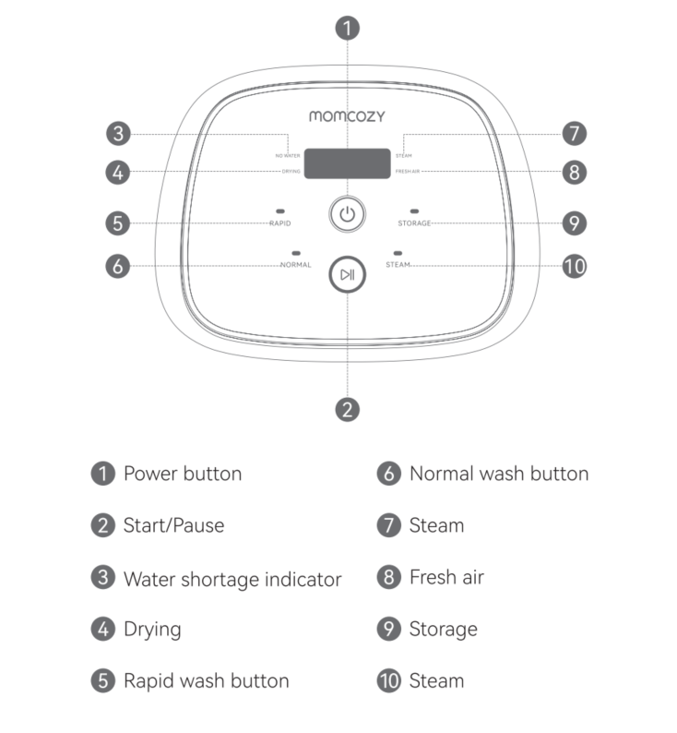 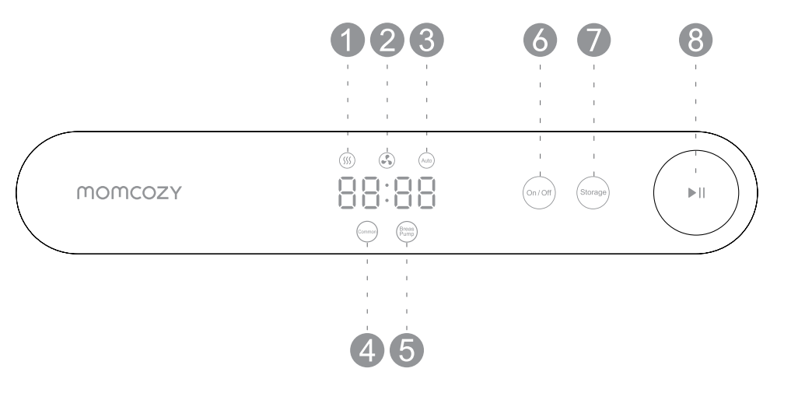 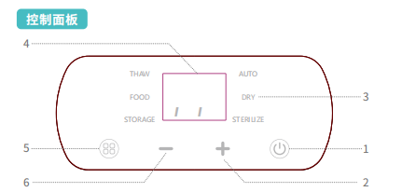

清洗机配件-洗涤块
产品名称 | BS03-DT 洗涤块 |  | BW-NDT 纯天然洗涤块
图片 | 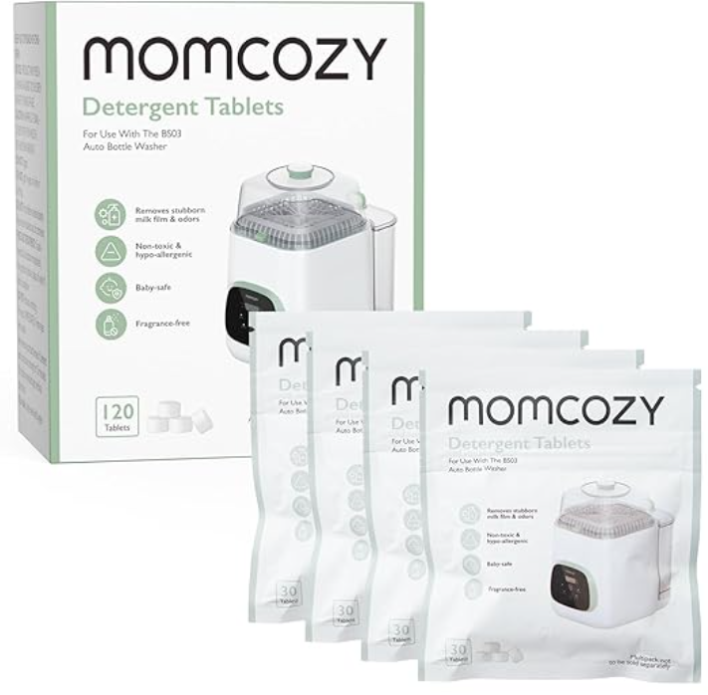 |  | 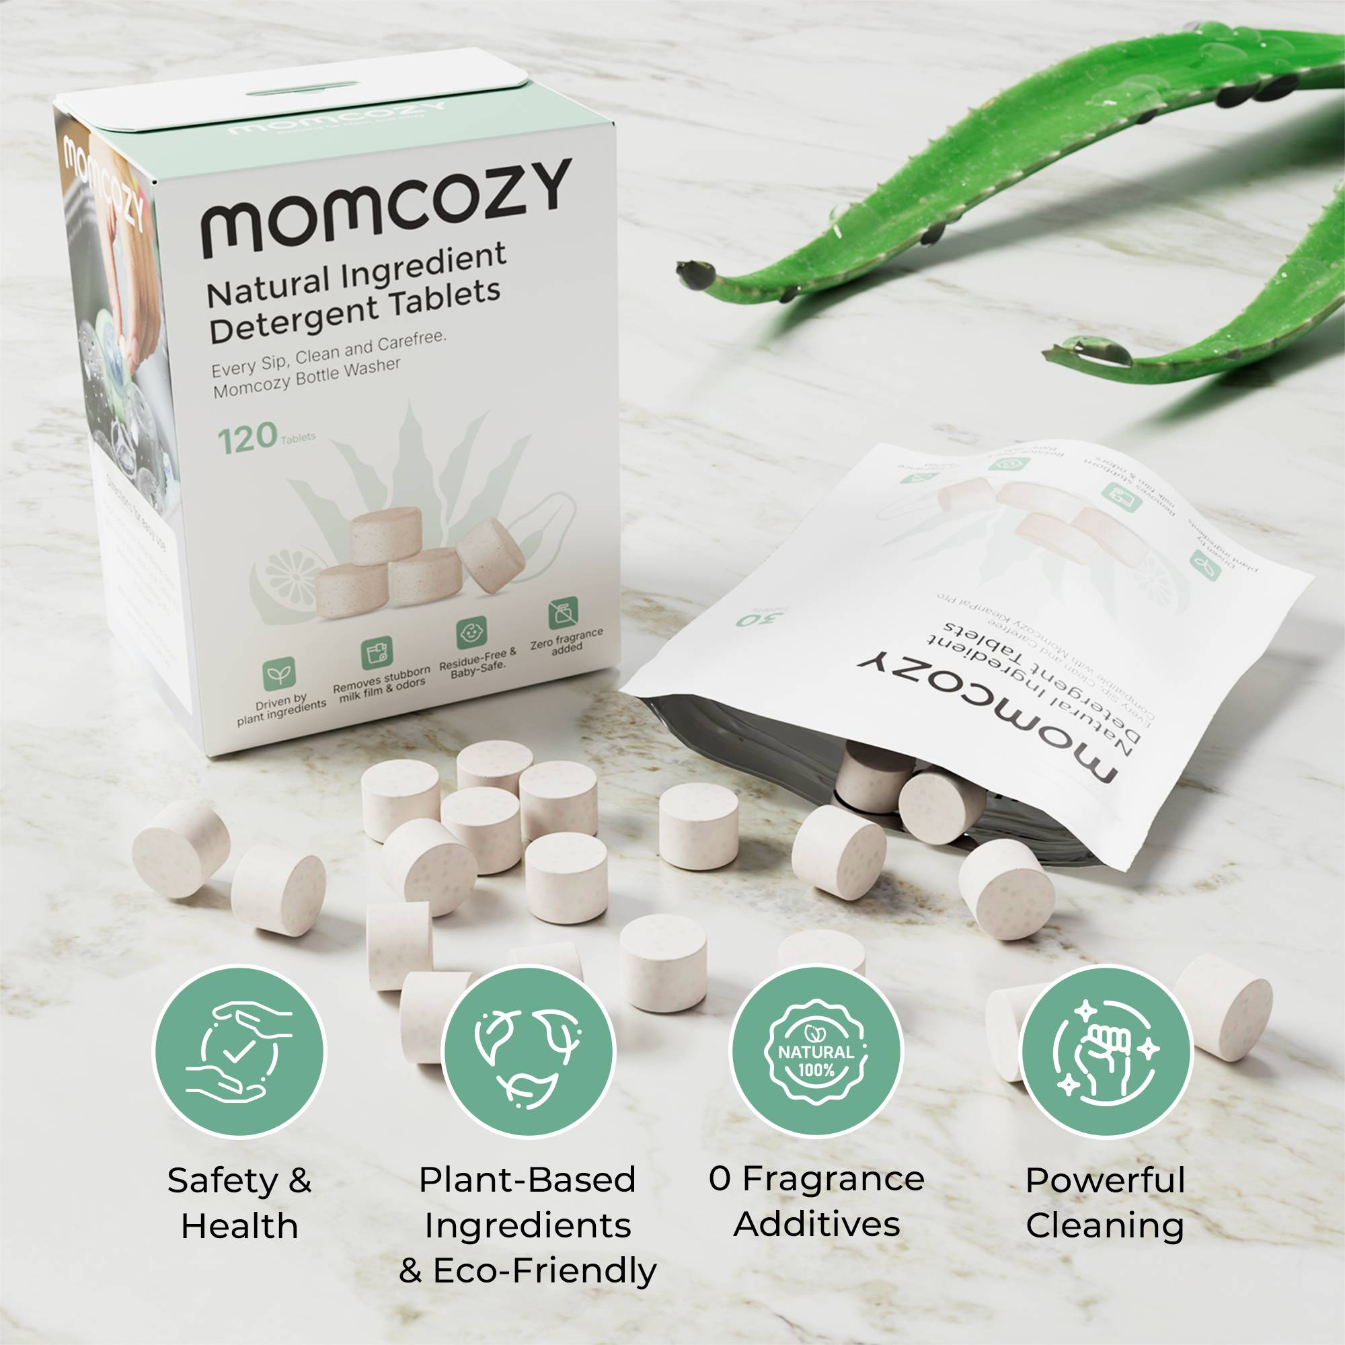
电商建议售价 | $19.99 |  | $24.99
涉及销售平台 | 亚马逊 |  | 亚马逊
产品经理 | 杨帆 |  | 万清潭
品牌 | Momcozy |  | Momcozy
料号/SKU | 美规：TA001-NA83NB |  | 美规：TA005-NA83NB 欧规：TA005-WH83NB
海关编码 | 3402509000 |  | ￥3,402,509,000.0
上架时间 | 2024-05-03 |  | 2025-05-06
出售国家 | 北美+欧洲 |  | 美国
合规认证 | TRA,TPCH,SDS(含CLP标签)，CA65,TSCA,REACH 附录17+SVHC，MSDS |  | TRA,TPCH,SDS(含CLP标签)，CA65,TSCA,REACH 附录17+SVHC，MSDS，Safer choice
认证名称 | BS03-DT |  | BW-NDT
核心卖点 | 1.强力清洁力：专为去除顽固的牛奶残留物和异味而设计。 2.兼容：设计用于与 Momcozy KleanPal Pro 婴儿奶瓶清洗机无缝配合。 3.安全：请放心，这些洗衣块对婴儿是安全的，让您在宝宝的健康和安全方面安心无忧。 4.Momcozy 清洗块：与 Momcozy KleanPal Pro 婴儿奶瓶清洗机配对，可以安全、有效地清洁婴儿的奶瓶、吸奶器部件和婴儿用品。 注：包装上的日期为生产日期，保质期为2年。 | 1.Strong Cleaning Power: These are specially designed to remove stubborn milk residue and odor. 2.Compatible: Designed to work seamlessly with the Momcozy KleanPal Pro baby bottle washer. 3.Safe: Rest assured that these washing block tablets are baby-safe, providing you with peace of mind when it comes to your baby's health and safety. 4.Momcozy Washing Block: Pairing with a Momcozy KleanPal Pro baby bottle washer can safe and powerful cleaning for their baby's bottles, pump parts, and baby product. Note：The date on the packaging is the manufacturing date, and the shelf life is 2 years. | 1.环保和植物配方：我们的天然洗涤块采用植物成分制成，配方既安全又环保，可确保为婴儿的奶瓶提供安全有效的清洁解决方案。 2.强效清洁：Momcozy 天然洗涤块可与所有婴儿奶瓶清洗器配合使用，提供卓越的清洁力。它比其他洗涤块溶解速度更快，清洁效果更佳。 3.安全且无残留：我们的天然洗涤块不会留下任何残留物，让您在清洁婴儿奶瓶、吸奶器部件和配件时安心无忧。 4.天然植物香氛：采用植物成分，其天然香氛有效去除油膜残留的奶渍和异味。 5.便捷收纳：我们的洗涤块设计方便收纳和使用。其紧凑的设计，可节省厨房或储物空间。 | 1.Environmentally Friendly & Plant-Based Formula: Our natural washing blocks are crafted with plant-based ingredients,.The formula is both safe and eco-friendly, ensuring a safe and effective cleaning solution for your baby’s bottles. 2.Powerful Cleaning Effect: Momcozy natural washing block to work with all baby bottle washers, our washing blocks offer superior cleaning power. It dissolve faster than other washing tablets, efficient clean. 3.Safe & Residue-Free: Our natural washing blocks leave no residues, giving you peace of mind when cleaning baby bottles, pump parts, and accessories. 4.Natural Plant Fragrance: With plant-driven ingredients, Its natural fragrance effectively removes the residual milk stains and odor from oily film. 5.Convenient Storage: Our washing block are designed for easy storage and use. With their compact design, they save space in your kitchen or storage area.
产品规格 | 每盒120片，4袋，每袋1g/30片。 |  | 每盒120片，4袋，每袋2g/30片。
硬件参数 | / |  | /
产品尺寸 重量 | 10mm*8mm | 0.001kg | 15mm*10mm | 0.002kg
包装尺寸、重量 | 10.5cm*12.5cm*3.5cm | 0.191kg | 11cm*8cm*14.5cm | 0.315kg
是否含电池 | 否 | No | 否 | No

消毒器
 | 老品 |  |  |  | 26年新品
产品名称 | BS01蒸汽消毒器 |  | BS02蒸汽消毒器 |  | BS04 小容量消毒器
图片 | 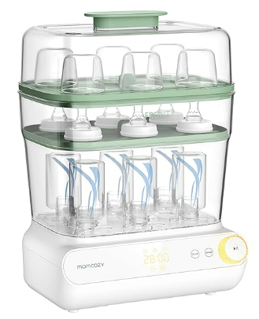 |  | 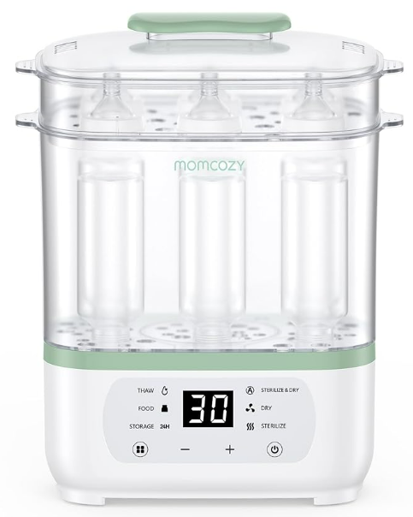 |  | 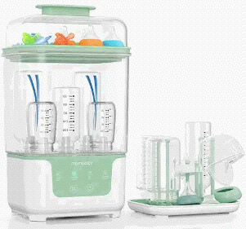
电商建议售价 | $99.99 |  | $79.99-84.99（加征关税） |  | $64.99-74.99
涉及销售平台 | 亚马逊 |  | 亚马逊 |  | 亚马逊
产品经理 | 刘小云 |  | 刘小云 |  | 刘小云
品牌 | Momcozy |  | Momcozy |  | Momcozy
料号/SKU | BS001-GW10NB-A |  | 美规：BS002-WH10NB-A | 欧洲：BS002-WH12NB-A 英国：BS002-WH11NB-A | 美规：BS004-GW13NB | 欧洲：BS004-GW70000N12103 英国：BS004-GW70000N11103
海关编码 | 8516799000
上架时间 | 2023-11-21 |  | 2023-08-10 | 2025-03-30 | 2025-08-03 | （待定）预计2025/12/3
出售国家 | 美国+加拿大 |  | 低压：美国，加拿大 | 高压：英国，欧洲五国（德国、意大利、法国、西班牙）；中东（拉通英） | 美国，加拿大 | 欧洲六国（德国、意大利、法国、波兰、西班牙、荷兰），英国
合规认证 | FCC-美国 UL委托测试-美国 CPSIA+CA65-美国 IC-加拿大 CCPSA-加拿大 CE-欧洲 RoHS-欧洲 REACH-欧洲 WEEE-欧洲 PC+SC-沙特 |  | FCC-美国 UL委托测试-美国 CPSIA+CA65-美国 IC-加拿大 CCPSA-加拿大 | CE-欧洲 RoHS-欧洲 REACH-欧洲 WEEE-欧洲 PC+SC-沙特 | FCC-美国 IC-加拿大 UL报告-美国、加拿大 CA65+CPSIA-美国 TSCA-美国 | CE-欧洲 RoHS-欧洲 REACH-欧洲 WEEE-欧洲 ERP-欧洲 POPS-欧洲 SCCP-欧洲
认证名称 | 瓶装消毒剂和干燥剂 | Bottle Sterilizer and Dryer | 瓶装消毒剂和干燥剂 | Bottle Sterilizer and Dryer | 瓶装消毒剂和干燥剂 | Bottle Sterilizer and Dryer
核心卖点 | · Momcozy 奶瓶消毒器和高级干燥器: 用 Momcozy 的婴儿奶瓶消毒器和干燥器轻松地消毒和干燥您的宝宝的奶瓶和配件。这种多用途的机器可以容纳多达六个狭窄或宽颈瓶，以及吸奶器零件，奶嘴和牙套。强大的蒸汽杀菌，保持您的宝宝安全和健康。 ●全自动消毒器: 完成消毒只需9分钟，完全干燥只需28分钟。选择只消毒，只干燥，或结合这两种功能的最终清洁。易于触摸的电子控制和自行车指示器使其轻松操作。 ●大容量设计: 使用 Momcozy 婴儿奶瓶消毒器和干燥器，你所需要做的就是把婴儿产品放进去，开始循环，然后走开。自动关闭功能，确保安全。它的3层大容量设计允许您一次消毒所有的婴儿物品，从婴儿奶瓶奶嘴和吸奶器配件。 ●保持24小时无菌: 保持您宝宝的奶瓶和配件免受 Momcozy 的婴儿奶瓶消毒器和烘干机的污染。使用24小时储存功能，产品内部可保持消毒长达24小时。这意味着你可以安全地存放宝宝的必需品而不用担心任何问题。 乳房泵附件杀菌设计: 婴儿奶瓶杀菌器和干燥器有专门的杀菌模式为乳房泵零件确保部分彻底清洁和卫生。有了专用支架，您可以悬挂您的吸奶器配件，以便进行有效的消毒。这种一体机节省了您的时间和精力，为忙碌的父母提供了一个方便的解决方案。 | ●Momcozy Bottle Sterilizer and Dryer Advanced: Sterilize and dry your baby's bottles and accessories effortlessly with Momcozy's baby bottle sterilizer and dryer. This versatile machine can accommodate up to six narrow or wide-neck bottles, along with breast pump parts, pacifiers, and teethers. Powerful steam sterilization that keeping your baby safe and healthy. ●Fully Automatic Sterilizer: It only takes 9 minutes to complete disinfection and 28 minutes to completely dry. Choose to sterilize only, dry only, or combine both functions for ultimate cleanliness. The easy-touch electronic controls and cycle indicators make it a breeze to operate. ●Large Capacity Design: With the Momcozy baby bottle sterilizer and dryer, all you need to do is put the baby product inside, start a cycle, and walk away. The auto shut-off feature ensures safety. Its 3-layer large capacity design allows you to sterilize all your baby items at once, from baby bottle to pacifiers and breast pump accessories. ●Stay Sterilized for 24 Hours: Keep your baby's bottles and accessories free from contamination with Momcozy's baby bottle sterilizer and dryer. Using the 24-hour storage function, the interior of the product can remain disinfected for up to 24 hours. This means you can safely store your baby's essentials without worrying about any problem. ●Breast Pump Accessories Sterilization Design: Momcozy baby bottle sterilizer and dryer have specialized sterilization mode for breast pump parts ensures part thorough cleaning and hygiene. With the dedicated support stand, you can hang your breast pump accessories for efficient sterilization. This all-in-one machine saves you time and effort, providing a convenient solution for busy parents. | 1）多功能消毒器：可消毒、干燥、解冻和准备婴儿食品。它拥有24小时安全存储功能，可容纳8个婴儿奶瓶，为忙碌的父母提供便利。 2）快速高效消毒 - 消毒过程只需8-15分钟，快速干燥功能只需20-60分钟，可快速高效地为您的婴儿奶瓶进行消毒和干燥。为您节省时间和精力。它确保您的婴儿奶瓶迅速得到消毒并准备使用。 3）可热奶瓶与辅食：快速加热/食物加热/蒸煮/解冻/24小时保温/材料选择。适用于大多数瓶型和材料，可安全均匀地加热婴儿奶瓶和食物。它适用于不同年龄段的婴儿，从母乳到配方奶。 4）智能加热：智能加热设计使温度更加准确。选择合适的奶温、瓶子材质和奶量，婴儿奶瓶暖奶器会自动加热到与母乳温度最接近的温度，有助于宝宝的消化，并保留牛奶中的营养成分。 5）更少的等待时间：30%更快的加热速度。这款婴儿奶瓶暖奶器可以在2-5分钟内将冷奶加热到合适的温度。减少等待时间，让宝宝不再哭闹。 | ●Multi-Function Bottle Sterilizer and Dryer - The Momcozy bottle sterilizer is an 8-in-1 multi-function device that allows you to sterilize, dry, thaw, and prepare baby food. With a 24-hour Secure storage function and the capacity to hold 8 baby bottles, it provides convenience for busy parents. ●Quick and Efficient Sterilization - Momcozy bottle sterilizer and dryer provides quick and efficient sterilization and drying for your baby's bottles. With a sterilization process that takes only 8-15 minutes and a rapid drying function that takes 20-60 minutes, saving you time and energy. It ensures that your baby's bottles are sterilized and ready to use in no time. ●Advanced Design for Safety and Convenience - Designed with a fully automatic operation and LED countdown display, the Momcozy bottle sterilizer is easy to use and ensures precise and safe sterilization. Its spacious design allows for the sterilization of up to 8 bottles at once. ●Versatile and Reliable - The Momcozy bottle sterilizer and dryer not only sterilizes and dry baby bottles, but also can be used for thawing and heating baby food. It provides a hygienic and convenient solution for parents, making feeding time a breeze. ●Premium Quality and Trusted Brand - Momcozy is a trusted brand that parents rely on for their baby's feeding needs. Our bottle sterilizer and dryer is made with high-quality materials, ensuring durability and long-lasting performance. Give your baby the best with Momcozy. | 1）紧凑的机身，宽敞的容量：Momcozy 奶瓶消毒器和烘干机比同类产品小 19%，可容纳多达 6 个标准奶瓶和新生儿必需品，如奶嘴、玩具和吸奶器配件，从而释放您的柜台空间，而不会占用空间 2）8 分钟全蒸汽消毒：只需 8 分钟即可杀死 99.9% 的常见细菌，因此您可以不用开水或微波炉，放心宝宝的喂食用具始终安全且随时可用。 3）72 小时安全储存，随时取用：保持奶瓶清洁并可随时取用长达 72 小时，这样您就可以按照自己的时间表喂养宝宝，而不必担心所有东西是否仍然安全和新鲜 4）可堆叠设计，易于存放：凭借其巧妙的嵌套结构，消毒器在不使用时可以整齐地收起，非常适合小厨房或轻装旅行但仍希望拥有完整功能的家庭。 5）配有晾干架：额外的架子可帮助您在清洗后立即风干奶瓶，保持台面整洁，让您的喂奶空间井然有序。 6）快速干燥，无需等待：强大的快速干燥技术确保奶瓶和配件在 30 分钟内清洁干燥 - 节省忙碌、睡眠不足的早晨的时间 7）四合一简易操作，专为新手父母设计：Momcozy 奶瓶消毒器和烘干机将消毒、烘干、储存和自动模式结合在一个全自动系统中，使日常喂养更加轻松，尤其适合新手父母。 | ●Compact Body, Spacious Capacity: Smaller by 19% than comparable models, the Momcozy bottle sterilizer and dryer fits up to 6 standard bottles and newborn essentials like pacifiers, toys, and pump accessories—freeing up your counter without compromising on space ●8-Minute Full Steam Sterilization: Kills 99.9% of common bacteria in just 8 minutes, so you can ditch boiling water or microwaves and feel confident your baby's feeding gear is always safe and ready when needed ●72-Hour Safe Storage, Anytime Access: Keep bottles clean and ready for up to 72 hours, so you can feed your baby on your own schedule without worrying whether everything's still safe and fresh ●Stackable Design for Easy Storage: With its clever nesting structure, the sterilizer tucks away neatly when not in use and is perfect for small kitchens or families who travel light but still want full functionality ●Comes with Drying Rack: An extra rack helps you air-dry bottles right after washing—keeping your countertop neat and your feeding space organized ●Fast Drying, No Waiting Around: Powerful, quick-dry technology ensures bottles and accessories are clean and dry in under 30 minutes—saving time during those busy, sleep-deprived early days ●4-in-1 Simplicity, Designed for New Parents: The Momcozy bottle sterilizer and dryer combines sterilizing, drying, storing, and auto mode in one fully automatic system—making daily feeding routines easier, especially for first-time moms and dads
产品规格 | 材质: 不含双酚 A 物品重量: 7.43磅 消毒时间: 9分钟(加入160毫升纯净水) 干燥时间: 10-60分钟 | Material: BPA free Item Weight: ‎‎7.43 pounds Sterilizing Time: 9 minutes(Add 120ml pure water） Drying Time: 10-60 minutes | 材质: 不含双酚 A 物品重量: 5.74磅 消毒时间: 8-15分钟(加入100-150毫升纯净水) 干燥时间: 10-60分钟 | Material: BPA free Item Weight: ‎5.74 pounds Sterilizing Time: 8-15 minutes(Add 100-150ml pure water） Drying Time: 10-60 minutes | 材质: 不含双酚 A 物品重量: 5.20磅 消毒时间: 8分钟(加入120毫升纯净水) 干燥时间: 27分钟 | Material: BPA free Item Weight: ‎5.20 pounds Sterilizing Time: 8 minutes(Add 120ml pure water） Drying Time: 27 minutes
硬件参数 | 输入：120V~ 60Hz 输出：800W 最大负载功率：800W 最大负载电流：3A 材质：PP | Rated Voltage&Frequency：120V~ 60Hz Power：800W Material：PP | 美加： 输入：120V~ 60Hz 输出：600W 最大负载功率：600W 最大负载电流：3A 材质：PP Rated Voltage&Frequency：120V~ 60Hz Power：600W Material：PP | 欧洲： 输入：230V~ 50Hz 输出：600W 最大负载功率：600W 最大负载电流：3A 材质：PP Rated Voltage&Frequency：230V~ 50Hz Power：600W Material：PP | 额定电压：AC120V 额定频率：60Hz 加热功率：800W 烘干功率：210W 材质：PP | 额定电压：AC220-240V 额定频率：50-60Hz 加热功率： 800W 烘干功率：210W 材质：PP
产品尺寸 重量 | W225×L280×H400mm 2285 | 280mm*225mm*400mm | 350mm*177mm*415mm 1780 | 350mm*177mm*415mm 1780 | 227mm*187mm*409mm 1885 | 227mm*187mm*409mm 1885
包装尺寸、重量 | 彩箱尺寸：W225×L280×H430（mm），2.92kg 外箱尺寸：W515×L605×H447（mm）4台装 | 彩箱尺寸：‎16.93 x 12.2 x 9.84 inches ‎7.09 pounds 外箱尺寸：W515×L605×H447（mm）4台装 | 彩箱：323×195×360（mm）2560g 外箱：605×336×381（mm）3台装 | 彩箱：‎12.72 x 7.68 x 14.17 inches ‎5.77 pounds 外箱：605×336×381（mm）3台装 | 彩盒尺寸：196*236*250(mm) 2358g 外箱尺寸：487*407*519(mm) 8台装 | 彩盒尺寸：7.72 × 9.29 × 9.84 inches 5.20 pounds 外箱尺寸：487*407*519(mm) 8台装
是否含电池 | 否 | No | 否 | 否 | 否 | 否
控制方式 | 旋钮 | Knob | 触摸按键 | Touch control | 触摸按键 | Touch control
显示方式 | LED屏幕显示 | LED display | LED屏幕显示 | LED display | LED屏幕显示 | LED display
挡位模式 | 1) 奶瓶消毒模式：消毒（默认9min），烘干（28），自动（37） 2) 吸奶器消毒模式：消毒（9），烘干（35），自动（44） 3) 无菌存储模式：24h | 1) Common mode： sterilization(9), drying (28)and auto functions(37) 2) Breast pump parts mode： sterilization(9), drying(35) and auto functions(44)， 3)Storage:24h | 1）自动模式（55min，20-60可调） 2）烘干模式（40min） 3）消毒模式（15min） 4）解冻模式（30min） 5）食物（25min） 6）储存（24h） | 1）AUTO mode（55min） 2）Dry mode（40min） 3）Sterilize mode（15min） 4）Thaw mode（30min） 5）Food mode（25min） 6）Storage mode（24h） | 1) 自动模式（35min，消毒8min+烘干27min） 2）消毒模式（8min） 3）烘干模式（30min） 4) 储存 （72h） | 1）AUTO mode（35min ,Long press "Mode" for 3s,add 15mins drying time, total55min） 2）Sterilize mode（8min） 3）Dry mode（30min） 4）Storage mode（72h）
记忆功能 | 有记忆功能 |  | 有记忆功能 |  | 有记忆功能
自动关机 | 未选择存储：完成Auto自动模式运行后自动关机； 选择“存储”完成无菌存储模式后自动关机 | After the automatic operation ends, the sterilizer will beep 5 times and the digital screen and knob indicator will flash 5 times, to remind users that the "Auto" process has finished. | 1）Auto模式下，结束后⾃动跳转到“储存”⼯作模式，屏幕倒计时24（⼩时），储存功能结束后关机。 2） 其他模式，结束后自动关机。 | 1）in Auto mode，the device will automatically switch to 24h mode. 2) After mode is compeleted,the display will turn off | 1）Auto模式下，结束后⾃动跳转到“储存”⼯作模式72（⼩时），储存功能结束后关机。 2） 其他模式，结束后自动关机。 | 1）In Auto mode, it will automatically switch to the "Storage" operating mode for 72 hours after completion, and shut down once the storage function ends. 2）In other modes, it will shut down automatically after completion.
开机或解锁 | “开关”按键，控制开机与关机 | "On/Off": Press this key to switch the sterilizer on/off. | 按开机键开启；10s后无操作，默认启动所选功能。 | "Power button": Press the “Power Button” to switch the sterilizer on/off. if no other function operations are chosen，after 10 seconds the function will be activated by default。 | 按开机键开启；按“模式”按钮选择自动模式，等待 3 秒钟以启动灭菌和干燥程序。 | Pressthe"On/Off"buttonand “Mode”button to select Auto,waiting 3stostart thesterilization and drying processes.
工作计时方式 | 1) 奶瓶消毒模式：消毒（默认9min），烘干（28min），自动（37min，10-60可调） 2) 吸奶器消毒模式：消毒（9），烘干（35，10-60可调），自动（44，19-60可调） 3）无菌储存：巡航24小时，即每隔55分钟自动启动烘干5分钟。 | 1) Common mode： sterilization(displays a countdown timer set to 9 by default), drying (displays a countdown timer set to 28 minutes by default. )and auto functions(displays a countdown timer set to 37 min，turn the knob to adjust the drying range from 10 minutes to 60 minutes ) 2) Breast pump parts mode： sterilization(9), drying(35) and auto functions(44)， 3)Storage:24h，This mode features 5 minutes of drying every hour over period of 24 hours, i.e., every 55 minutes of inactivity will be followed by a 5-minute period of drying, | 1）自动模式（消毒默认55min，20-60min可调，自动进入24h储存） 2）烘干模式（默认40min，20-60min可调） 3）消毒模式（默认15min，1-15min可调） 4）解冻模式（默认30min，20-60min可调） 5）食物（默认25min，10-60min可调） 6）储存（24h，每隔1h烘干5min） | 1）AUTO mode（displays a countdown timer set to 15mins by default） 2）Dry mode（displays a countdown timer set to 40mins by default，the time can be set，within a range of 10-60 mins） 3）Sterilize mode（15min，1-15mins can be set） 1）Thaw mode（30min，20-60mins can be set） 5）Food mode（25min，10-60mins can be set） 6）Storage mode（24h，cannot be adjusted） | 1）自动模式（消毒+烘干默认35min，长按Mode模式2s可延长15min烘干时间，共计50分钟） 2）消毒模式（默认8min，不可调） 3）烘干模式（默认30min，不可调） 4）储存（72h，每隔1h烘干5min） | 1) Auto mode (Disinfection + drying for 35 minutes by default. Press and hold the Mode button for 2 seconds to extend the drying time by 15 minutes, totaling 50 minutes) 2) Disinfection mode (8 minutes by default, not adjustable) 3) Drying mode (30 minutes by default, not adjustable) 4) Storage (72 hours, with 5 minutes of drying every 1 hour)
最大奶瓶容量 | 6-12个 | 6 -12 bottles | 6-8个 | 6-8 bottles | 5-6个 | 5-6 bottles
层数 | 3层 | 3-Layer | 2层 | 2-Layer | 2层 | 2-Layer
产品颜色 | 绿色 | Green | 绿色 | Green | 绿色 | Green
配件 以双支装为例 | 顶盖*1 瓶体*1 主机*1 吸乳器零件支架*2 上托盘*1 下托盘*1 用户手册*1 | Top lid * 1 Bottle chamber * 1 Base * 1 Breast pump parts rack * 2 Upper tray * 1 Lower tray * 1 User manual * 1 | 上盖*1 瓶室*1 底座1 瓶钳*1 上篮*1 下篮*1 圆形塑料*1 使用手册*1 | Top lid * 1 Bottle chamber * 1 Base * 1 Bottle tong* 1 Upper basket * 1 Lower basket * 1 Round plastic* 1 User manual * 1 | 提手*1 上盖*1 上层层架*1 瓶室*1 奶瓶收纳架*1 接水盘*1 说明书*1 | Handle*1 Top lid*1 Upper rack*1 Bottles Chamber*1 Bottle rack plate *1 Drip tray*1 Instruction manual*1
操作面板 |  |  |  |  | 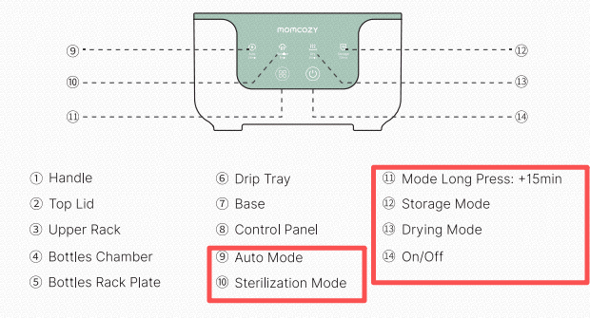 | 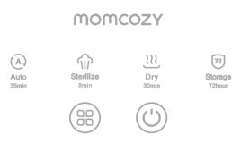
 |  |  | 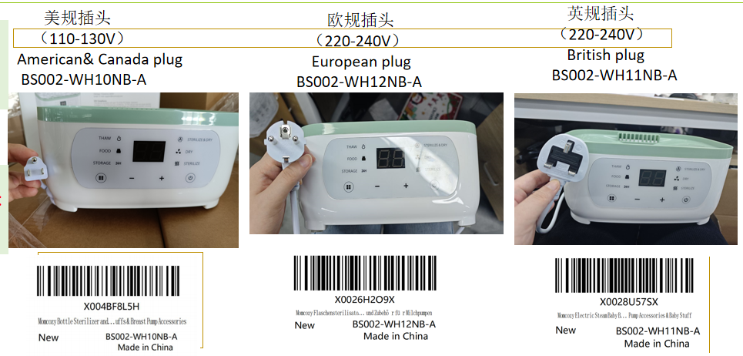

除垢剂
 | 老品
产品名称 | DCT-30除垢剂
图片 | 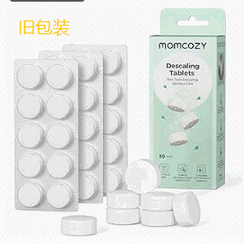
电商建议售价 | $24.99
涉及销售平台 | 亚马逊
产品经理 | 万清潭
品牌 | Momcozy
料号/SKU | 美规 DC001-WH12NB 欧规 DC001-WH75NB
海关编码 | 3402509000
上架时间 | 2025-06-09
出售国家 | 美国+欧洲
合规认证 | 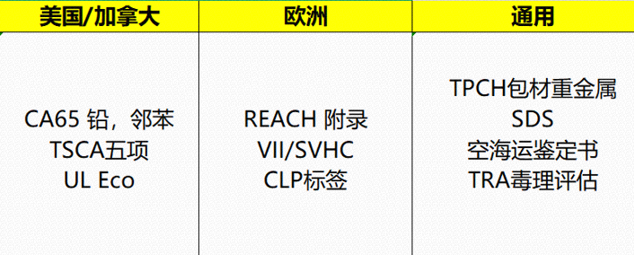
认证名称 | 除垢剂 | Descaler Tablets
核心卖点 | 1.专为婴儿电器设计：兼容保温器、消毒器和奶瓶相关设备，完美呵护宝宝日常护理。也适用于咖啡机和水壶等家用电器 2.柠檬酸基：采用温和的柠檬酸配制，不添加香料；可安全清洁婴儿用品 3.有效去除水垢和牛奶残留物：分解顽固的水垢、奶膜和矿物质堆积物，保持电器清洁 4.支持设备寿命：帮助保持加热效率并延长设备寿命 5.每次使用一片：只需使用一片即可快速溶解，非常适合日常维护；注意：为获得最佳效果，请与纯净水一起使用；如果使用硬水，可能需要更频繁地除垢；对于顽固的水垢，溶解一片药片并静置过夜后再冲洗，以达到最佳效果 | Designed for Baby Appliances: Compatible with warmers, sterilizers, and bottle-related devices — perfect for baby care routines. Also suitable for home appliances like coffee makers and kettles Citric Acid-Based: Formulated with gentle citric acid, no added fragrance; Safe for cleaning baby-use items Effectively Removes Scale and Milk Residue: Breaks down stubborn limescale, milk film, and mineral build-up to keep appliances clean Supports Appliance Longevity: Helps maintain heating efficiency and extend the life of your equipment One Tablet Per Cycle: Dissolves quickly with simple one-tablet use, perfect for routine maintenance; Notes： For best results, use with purified water; If you have hard water, more frequent descaling may be needed；For stubborn scale build-up, dissolve one tablet and let it sit overnight before rinsing for optimal results
使用说明 | https://a.co/d/hPuzY0j 视频操作链接 | 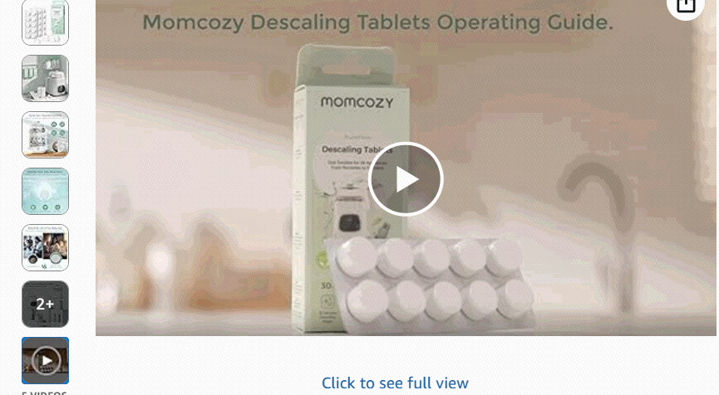
产品尺寸 重量 | D=20mm；H=5mm | 4g
包装尺寸、重量 | 1.彩盒尺寸：14.4*4.3*6.4mm 净重：0.12kg 彩盒毛重：0.14kg 2.外箱尺寸：315*303*343mm 整箱净重：9.6kg 毛重：12.62kg | 1.Color Box Dimensions: 0.57" × 0.17" × 0.25" | Net Weight: 0.26 lbs | Gross Weight of Color Box: 0.31 lbs 2.Outer Carton Dimensions: 12.40" × 11.93" × 13.50" | Total Net Weight per Carton: 21.16 lbs | Gross Weight per Carton: 27.82 lbs
是否含电池 | 否 | No

辅食机
 | 老品 |  | 26年新品
产品名称 | FM02辅食机（退市） |  | FM03 切蒸搅一体辅食机
图片 | 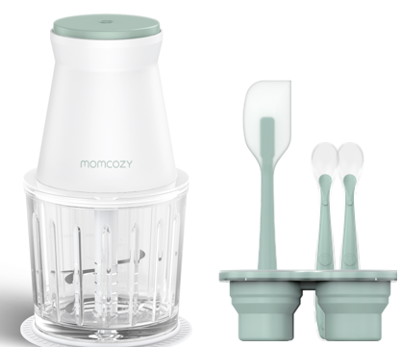 |  | 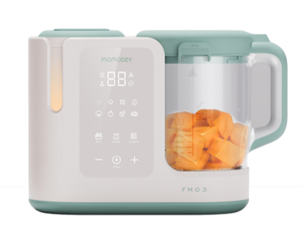
双支装价格 （未税） | ￥136.3 |  | $89-99.99
涉及销售平台 | 亚马逊 |  | 亚马逊&独立站
产品经理 |  |  | 刘小云
品牌 | Momcozy |  | Momcozy
料号/SKU | FM002-GW10NB-A |  | 美规：FM003-GW72251N10101-A | 欧规（未有，以销售端需求导向）
海关编码
上架时间 | 2023-11-15 |  | 2025-11-30 | /
核心卖点 | ●高效: 使用6个锋利的304不锈钢刀片和一个300W 的高速电机，使搅拌更均匀、更细致。它可以产生各种补充食品浓度在触摸按钮。你可以在7秒钟内准备少量的婴儿食品，也可以用来做奶昔。 ●易于清洁: Momcozy 婴儿食品搅拌机的每个部分都与马达完全分离，更容易清洁。它也可以在洗碗机中清洗，使清洗不再困难。 ●一体化: 这款 Momcozy婴儿食品搅拌机套装配有一台食品机、一个冷冻托盘、两个硅胶勺子和一个硅胶刮刀，无需另外购买。这是新生儿的必备品！ * 安全保护: 当婴儿食品搅拌机的发动机倾斜时，机器将自动关闭。这种设计使使用更安全。请放心，我们总是把安全放在第一位。 ●适合每个家庭: 婴儿果泥制造机可以让你定制食物，帮助你做婴儿食品和你家人最喜欢的菜肴。强大的发电机使得奶昔制作简单，也是为6个月以上的婴儿和整个家庭量身定做的。 | ●High Efficiency: The Momcozy baby food puree maker uses six sharp 304 stainless steel blades and a 300W high-speed motor to mix more evenly and meticulously. It can produce various complementary food consistencies at the touch of a button. You can prepare a small amount of baby food in 7 seconds and can also be used to make smoothies. ●Easy to Clean: Every part of the Momcozy baby food machine is completely separated from the motor, making it easier to clean. It can also be cleaned in a dishwasher, making cleaning no longer difficult. ●All-in-one: This Momcozy baby gift set comes with a food maker, a freezer tray, two silicone spoons, and a silicone spatula, no need to buy them separately. This is a must-have for newborns! ●Safety Protection: When the engine of the baby food blender tilts, the machine will automatically power off. This design makes use safer. Rest assured, we always put safety first. ●Fits Every Family: The baby puree maker lets you customize meals, helping you cook baby food and your family's favorite dishes. The powerful generator makes smoothie making easy, too, and is tailor-made for babies 6 months and older and the whole family. | ●免看管，创新切蒸搅一体辅食机，人工操作省时70% ●备菜助手，专利果蔬切丁盖 ●创新六刃刀叶搅打，更细腻搅拌 ●智能三段颗粒度，满足不同月龄宝宝辅食需求 ●450mL加大容量，覆盖大食量宝宝全天需求 ●升级全面电子触摸屏，4功能，4菜单，3段颗粒 ●安全提示：加热提示灯+开盖童锁母婴级食品材料，不含BPA | 待详细英文文案 ●AutoMeal baby food maker，chop+auto+blend+thaw +clean，all in1 ●Pantented chopper lid，press for quick chopping ●smooth texture，6blades for silky puree ●3 texture settings：suitable for babies from 4months to2 years old ●15oz large capacity，makes multiple meals at once ●Smart touch panel ：4functions，4foods menu，3 textures
产品规格 | 特点: 倾倒时停电，碎冰 颜色: 绿色 产品说明: 洗碗机安全，手洗 | Special Feature: Power outage when dumped, Ice Crushing Color: Green Product Care Instructions: Dishwasher Safe, Hand Wash | 特点：切蒸搅一体 颜色：白+绿色 菜单：蔬菜-25/鱼类-25/水果-18/肉类-35 材料：BPA-Free 杯体PCTG， 切丁刀，搅拌刀-304不锈钢 | Special Feature: chop+auto+blend+thaw +clean，all in1 Color: Green+white Function: 4functions，4foods menu，3 textures Material：BPA-Free， PCTG blender cup，
硬件参数 | 输入：120V~ 60Hz 输出：300W 最大负载功率：300W 最大负载电流：3A 材质：ABS | Rated Voltage&Frequency：120V~ 60Hz Power：300W Material：ABS | 产品功率：AC 120V/ 60Hz/ 加热功率：330W /搅打：150W 电源线：1m 杯体材质：PCTG，水箱材质：304不锈钢，其他：食品级PP&硅胶 | Rated Voltage：120V~ Rated Frequency：60Hz Heating Power：330W Mixing Power：150W
产品尺寸 重量 | 115mm*115mm*220mm 1300 |  | 产品尺寸：285*152*206Hmm 净重2.1kg（不含包装，单裸机）,毛重2.2kg | Product Size：L286*W152* H206mm Product Weight：2.2kg
包装尺寸、重量 | 280mm*146mm*166mm 1540 |  | 彩盒尺寸：L308*W175*H240mm 外箱尺寸（6台装）：L542*W321*H499mm
是否含电池 | 否 |  | 否
认证名称 | 辅食机 | Food Maker | 辅食机 | Food Maker
控制方式 | 按钮（机械式） |  | 电子式-触摸
显示方式 | 无 |  | LED数显+面贴灯显
挡位模式 | 一键开关，单次持续30s |  | 菜单：蔬菜-25/鱼类-25/水果-18/肉类-35 颗粒度：小（4-6月），中（7-9月），大（10月+） 功能：自动，加热，搅拌，自清洗 | 菜单：Vegetable-25/Fish-25/Fruit-18/Meat-35 颗粒度：Fine（4-6月），中（7-9月），大（10月+） 功能：Auto，Heat，Blend，Clean
记忆功能 | 无记忆功能 |  | 短按开关键暂停，复按可继续； 无关机记忆 | While cooking, press the Start/Pause button briefly to start or pause.
熄屏保护或自动关机 | 无锁屏功能 |  | 开机10min未操作熄屏幕 长按3秒“开关键”关机 | Press and hold for 3 seconds to turn off.
自动关机 | 按下“开/关键”启动辅食机 | "On/Off":Release the power switch and the machine will stop | 短按“开/关键”启动辅食机 再次短按暂停搅打辅食 | Short press to turn on. Short press to “pause/resume”.
开机或解锁 | 松开“开/关键”停止搅拌 | "On/Off":Toggle the"" power switch to start the product. | 短按“开/关键”启动辅食机 | Short press to turn on.
工作计时方式 | 单次持续30s(单次运行30s 需暂停2-3min后进行下次搅打；3次搅打后需静置 20分钟) | the maximum operating time of a single use does not exceed 30s | 倒计时与跑马灯交替出现
最大容量 | MAX容量： |  | 杯体：食物容量-MAX450mL（15oz） 液体容量-MAX 250mL（自清洗） 水箱：MAX-250mL | Food max ： capacity - 450mL Liquid max ： capacity - 250mL
产品颜色 | 白绿色 |  | 白绿色
配件 | 电机*1 玻璃碗*1 刀片组*1 婴儿汤匙*2 硅胶刮刀*1 防滑垫*1 密封盖*1 用户手册*1 | Motor * 1 Glass bowl * 1 Blades set * 1 Baby spoon * 2 Silicone spatula * 1 Non-sIip mat * 1 SeaIing lid * 1 User manual * 1 | 主机*1（含搅拌杯+切丁盖+水箱+机身电源线） 辅食勺*1 清洗刷*1 快速指南*1 食谱卡片*1 说明书*1 | Main Unit*1（blender cup+chopper lid+water tank+Integrated Power Cord） Food Spoon *1 Clean Brush *1 User Manual *1 Food Recipe Card *1 User manual * 1

暖奶器
 | 老品 |  |  |  |  |  |  |  |  |  | 26年新品 |  | 26年新品
产品名称 | MW01蒸汽暖奶器 |  | MW02水浴暖奶器 |  | MW03便携暖奶器 |  | MW04摇奶暖奶器 |  | MW05便携暖奶瓶 |  | MW06家用水浴暖奶器 |  | MW07家用水浴摇奶暖奶器
图片 | 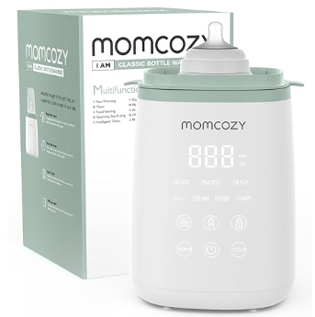 |  | 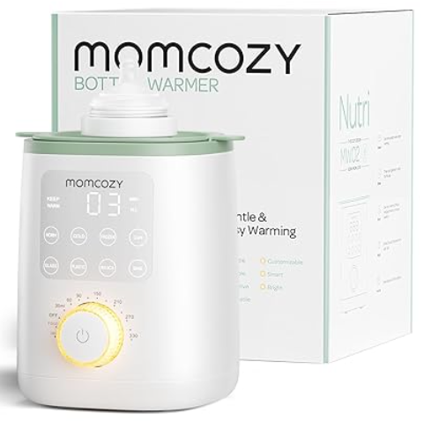 |  | 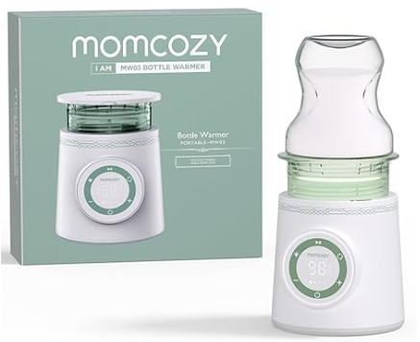 |  | 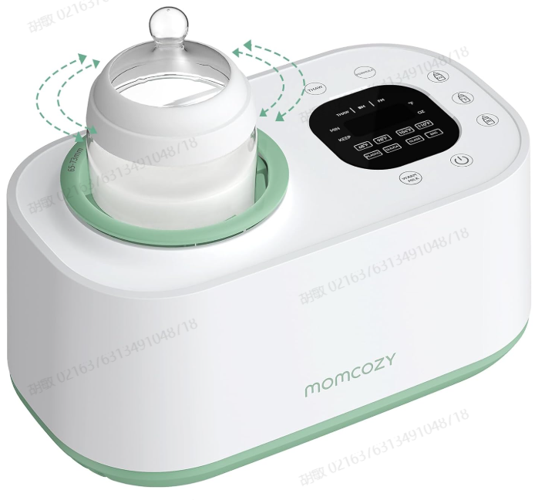
双支装价格 （未税） | 35.99$ |  | 49.99$ |  | 63.99$ |  | 69.99$ |  | 79.99$ |  | ￥50.0 |  | ￥60.0
涉及销售平台 | 亚马逊 |  | 亚马逊 |  | 亚马逊 |  | 亚马逊 |  | 亚马逊 |  | 亚马逊 |  | 亚马逊
产品经理 | 梁文标 |  | 梁文标 |  | 梁文标 |  | 梁文标 |  | 梁文标、胡敏 |  | 梁文标、胡敏 |  | 梁文标、胡敏
品牌 | Momcozy |  | Momcozy |  | Momcozy |  | Momcozy |  | Momcozy |  | Momcozy |  | Momcozy
料号/SKU | 美规babylist：MW901-WH10NB 美规：MW001-WH10NB 欧规：MW001-WH12NB |  | 欧规：MW002-WH12NB 英规：MW002-WH11NB 美规：MW002-WH10NB |  | 美规：MW003-WH10BA 欧规：MW003-WH12BA |  | 美规：MW004-GW00NB |  | 欧规：MW005-GE12BA 英规：MW005-GE11BA 美规：MW005-GE10BA
海关编码 | 8516799000 |  | 8516799000 |  | 8516799000 |  |  |  | 8516799000
上架时间 | 2022-09-02 |  | 2023-04-02 |  | 2024-11-10 |  |  |  | 2024-10-22
出售国家 | 美国+加拿大；欧洲（德国、意大利、法国、西班牙） |  | 美国+加拿大；欧洲（德国、意大利、法国、西班牙） |  | 美国+加拿大；欧洲（德国、意大利、法国、西班牙）；沙特阿拉伯 |  |  |  | 美国+加拿大；欧洲（德国、意大利、法国、西班牙） |  | 美国 |  | 美国
合规认证
认证名称
核心卖点 | 1）适合各种奶瓶 包括最大容量为 11 盎司/325 毫升的玻璃/塑料/硅胶奶瓶。适合所有喂养阶段的婴儿。 2）倒计时器 一目了然地监控加热进度。 3）精确加热 立即将牛奶加热到合适的温度。 4）适用于奶袋 从冰箱中取出后立即加热牛奶。 | ●Fits a wide range of bottles Including glass/plastic/silicone bottles sizing up to 11oz/325ml. Suits babies at all feeding stages. ●Countdown timer Monitor the heating progress at a glance. ●Precise heating Instantly heat the milk to the right temperature. ●Works with milk bags Warm up milk right away once taking it out of the fridge. | 1）精准加热，充分营养：Momcozy nutri 婴儿奶瓶加热器拒绝将母乳加热到过高的温度，而是采用温和的水浴加热，以保留母乳中最充分的营养，以促进婴儿的消化和成长。 2） 易于使用：Momcozy 奶瓶加热器只需 3 个步骤即可启动，并在 3-5 分钟内通过水浴方式完成牛奶加热，并且会自动保持温度 60 分钟，直到您完成其他护理程序。 3）无需父母操心：Momcozy 婴儿奶瓶加热器在 3 个方面都为父母着想，从柔和的夜灯（可帮助您在夜间操作而不吵醒宝宝）到 24 小时保温（可随时为您准备好奶水），再到紧凑的尺寸（可放在附近的任何地方）。 4）记忆功能启动更快：使用此功能，您可以将 3 步操作缩短为只需旋转旋钮一步。此外，母乳奶瓶加热器倒计时功能可以让您更好地控制加热时间。 5）覆盖所有婴儿食品：这款奶瓶加热器不仅可以加热牛奶，还可以加热所有婴儿辅食，无论是冷冻、冷藏还是新鲜状态。适用于 95% 以上的奶瓶和奶袋，也受到所有婴儿洗礼的欢迎作为礼物。 | ●Accurate Warm the Full Nutrients: Momcozy nutri baby bottle warmer refuses to heat the breast milk to a too-high temperature, instead with the gentle water bath heat to preserve the fullest nutrients in breast milk for greater baby’s digestion and growth. ●Easy to Use: Momcozy bottle warmer 3 steps to start and get milk warming done in the water bath way within 3-5 minutes, and it will keep the temperature for 60 minutes automatically until you finish tackling the other nursing routines. ●No Parent’s Trouble: Momcozy baby bottle warmer think well for parents in 3 dimensions from the gentle night light which can help to operate at night without waking up the baby, to the 24hrs warm-keeping to get the milk ready for you anytime, and to the compact size to be put anywhere nearby. ●Memory Function Starts Faster: With this function, you can shorten the 3-steps operation into just one-step knob turning. Besides, the bottle warmer for breastmilk countdown function can make you take control of the warming time better. ●Cover All Baby Foods: Not only for milk warming, this bottle warmer can also warm up all the baby supplementary food no matter in frozen, cold, or fresh status. Fit for more than 95% milk bottles and milk bags, also being welcomed as a gift by all the baby showers. | 1）极致便携性和无线便利性：Momcozy 便携式奶瓶加热器是终极旅行伴侣，可无缝融入您的居家、办公室或冒险生活。凭借其无线设计，您可以随时随地加热母乳或配方奶，确保您的宝宝即使在旅途中也能享受到完美温度的营养。它兼容快速充电（适配器≥15W），简化了您的温奶喂养程序，让您轻松便捷。 2）安全加热和防漏安全：我们的奶瓶加热器采用优质食品级材料制成，保证不会产生难闻的气味或有害物质，保护宝宝的健康。配备温度感应探头，可精确控制，双层防漏设计，并配有硅胶 O 形圈，可防止溢出，确保忙碌的父母在旅途中享受无忧无虑的体验。 3）快速加热和精确的温度管理：告别漫长的等待！我们的加热器只需 2 分钟即可将 4 盎司牛奶加热至 98℉，立即满足您饥饿的小宝宝的需求。它具有 6 种可调节温度设置（90℉-122℉）和先进的均匀加热技术，再加上外部温度感应探头，可确保完美保温而不会过热，保留所有营养成分。 4）延长电池寿命和通用兼容性：Momcozy 便携式奶瓶加热器可让您享受不间断的温暖，一次充电即可为 4 盎司奶瓶加热 6-14 次，为 6 盎司奶瓶加热 4-9 次。配备 5 个适配器，可与大多数流行奶瓶品牌兼容，包括 Dr. Brown's（窄口和宽口）、Philips AVENT、Chicco、Medela、Tommee Tippee、Comotomo 和 Boon。注意：不适用于 Nuk 玻璃奶瓶。（MAM 适配器单独提供。） 5）轻松清洁和直观操作：Momcozy 易于清洁的设计让一切变得简单。只需冲洗和擦拭即可获得一尘不染的效果。用户友好且直观，只需将奶瓶直接拧入设备或使用适当的连接器，按下电源按钮，几分钟内即可为您心爱的宝宝享受无忧的温奶喂养。 | ●Ultimate Portability & Cordless Convenience: The Momcozy Portable Bottle Warmer is the ultimate travel companion, seamlessly fitting into your life at home, office, or on adventures. With its cordless design, you can heat breastmilk or formula anytime, anywhere, ensuring your baby enjoys nourishment at the perfect temperature, even on the go. Compatible with fast charging (adapter ≥15W), it streamlines your warm milk feeding routine for effortless convenience. ●Safe Heating & Leak-Proof Security: Crafted from premium food-grade materials, our bottle warmer guarantees no unpleasant odors or harmful substances, safeguarding your baby's health. Equipped with a temperature-sensing probe for precise control and a double-layer leak-proof design complemented by silicone O-rings, it prevents spills, ensuring a mess-free experience for busy parents on the move. ●Rapid Heating & Accurate Temperature Management: Say goodbye to long waits! Our warmer heats 4oz of milk to 98℉ in just 2 minutes, instantly satisfying your hungry little one. With 6 adjustable temperature settings (90℉-122℉) and advanced even heating technology, coupled with external temp-sensing probes, it ensures perfect warmth without overheating, preserving all the nutritional goodness. ●Extended Battery Life & Universal Compatibility: Experience uninterrupted warmth with Momcozy's portable bottle warmer, capable of heating up to 6-14 times for 4oz and 4-9 times for 6oz bottles on a single charge. Comes with 5 adapters compatible with most popular bottle brands, including Dr. Brown's (Narrow & Wide-Neck), Philips AVENT, Chicco, Medela, Tommee Tippee, Comotomo, and Boon. Note: Not suitable for Nuk glass bottles. (MAM adapter available separately.) ●Effortless Cleaning & Intuitive Operation: Keep things simple with Momcozy's easy-to-clean design. Simply flush and wipe for a spotless finish. User-friendly and intuitive, just twist your bottle directly into the device or use the appropriate connector, press the pow |  |  | ●17OZ/500ML大容量 容量大，17 盎司/500 毫升 喂养多个婴儿或准备 一次可装多瓶配方奶粉 加热循环。 可以让你喂养多个婴儿或 准备几瓶牛奶 一次加热即可。 ●仅需几分钟即可快速加热。 几分钟内快速加热 仅需 3 分钟即可将 4OZ 水加热至 104°F 分钟，冷藏母乳 5 分钟内达到 98°F。 将 4 盎司水加热至 104℉ (40℃) 仅需 3 分钟和母乳 5分钟内冷却至98℉ (37℃)。 ●精确加热 精确加热 精确加热至您想要的温度 温度。 精确加热至 所需温度。 ●持久的电池寿命 持久的电池寿命 持久耐用的电池可容纳 6OZ 水 加热至 98℉（37℃），最长 12 小时。 持久耐用的电池可容纳 6 盎司的水 在98℉ (37℃) 的温度下保存长达12小时。 | ●17OZ/500ML large capacity Grande capacité de 17 oz / 500 ml Feed multiple babies or prepare several bottles of formula in one heating cycle. Permet de nourrir plusieurs bébés ou de préparer plusieurs biberons de lait en une seule chauffe. ●Fast heating in just a few minutes. Chauffe rapide en quelques minutes Heats 4OZ water to 104°F in just 3 minutes and refrigerated breast milk to 98°F in 5 minutes. Chauffe 4 oz dʼeau à 104℉ (40℃) en seulement 3 minutes et du lait maternel réfrigéré à 98℉ (37℃) en 5 minutes. ●Precise Heating Chauffage Précis Heats precisely to your desired temperature. Réchaufe précisément jusquʼà la température désirée. ●Long-lasting battery life Autonomie de batterie longue durée A long-lasting battery keeps 6OZ water warm at 98℉（37℃） for up to 12 hours. Une batterie durable maintient 6 oz dʼeau à 98℉ (37℃) pendant jusquʼà 12 heures. | 卖点1： 标题：可视水箱+呼吸灯 描述正文：水位线与加热状态，夜间一目了然 卖点2： 标题：快速&精准加热 描述正文：3-8分钟快速加热，±3℃精准控温 卖点3： 标题：易清洗涂层 描述正文：加热板一擦即净，告别水垢困扰 卖点4： 标题：记忆功能 描述正文：自动记忆上次设置，一键即达 |  | 1.摇匀加热，控温更准：旋转奶瓶使母乳对流均匀受热，突破静态的分层受热（外热内冷、底层热顶部冷），温度误差±2℃，优于GS/PILLIPS竞品的±5℃，由于MW02的±3℃，温度准确性提升30%以上。 2.均匀受热，暖奶更快：5.5分钟加热180ML，5℃保鲜奶瓶，比02和竞品快30%；5分钟解冻加热结冰奶袋至37℃且无冰渣，比02和竞品快70%以上 3.冲调配方奶：摇匀加热配方奶，覆盖更长使用周期。 4.夜间暖奶操作简单快速：水位和洁净程度易观察；不开灯即可操作机器；水位可视，加水直观简单，无需使用量杯；
产品规格
硬件参数 | 额定功率：500W 额定电压：120V~60Hz | Rated Wattage: 500W Rated Voltage: 120V~60Hz
产品尺寸 重量 | 115.06mm*115.06mm*264.92mm | 115.06mm*115.06mm*264.92mm |  |  |  |  |  |  | 620 | 620 | 870 | 870 | 1260 | 1260
包装尺寸、重量 | 148mm*148mm*244mm | 148mm*148mm*244mm | 148mm*148mm*244mm | 148mm*148mm*244mm | 230mm*230mm*100mm | 230mm*230mm*100mm |  |  | 114mm114mm*298mm 260 | 114mm114mm*298mm 260 | 155mm*155mm*186mm | 155mm*155mm*186mm | 17.5mm*17.5mm*230mm | 17.5mm*17.5mm*230mm
是否含电池 | 否 | No | 否 | 否 | 否 | 否 |  |  | 是 | 是 | 否 | 否 | 否 | 否
控制方式 | 触摸按键 | Touch control | 触摸按键+旋钮 | Touch control+Knobs | 旋钮 | Knobs | 触摸按键 | Touch control | 硅胶按键 | Silicone button | IMD | IMD | IMD | IMD
显示方式 | LED屏幕显示 | LED display | LED屏幕显示 | LED display | LED屏幕显示 | LED display | LED屏幕显示 | LED display | LED屏幕显示 | LED display | LED屏幕显示 | LED屏幕显示 | LED屏幕显示 | LED屏幕显示
挡位模式
记忆功能 |  |  |  |  |  |  |  |  |  |  | 有记忆功能 | 有记忆功能 | 有记忆功能 | 有记忆功能
自动关机 |  |  |  |  |  |  |  |  |  |  | 有自动关机 | 有自动关机 | 有自动关机 | 有自动关机
开机或解锁 | “开关”按键，控制开机与关机 | "On/Off": Press this key to switch the sterilizer on/off. |  |  |  |  | “开关”按键，控制开机与关机 | "On/Off": Press this key to switch the sterilizer on/off. | “开关”按键，控制开机与关机 | "On/Off": Press this key to switch the sterilizer on/off.
工作计时方式
最大奶瓶容量 | 1个 | 1bottle | 1个 | 1bottle |  |  | 1个 | 1bottle | 1个 | 1bottle | 1 | 1 | 1 | 1
层数
产品颜色 | 绿色 | Green | 绿色 | Green | 绿色 | Green | 绿色 | Green | 绿色 | Green
配件 以双支装为例 |  |  |  |  |  |  |  |  |  |  | 暖奶器主机*1 奶瓶支架*1 说明书*1 彩盒*1 快速使用指南*1 |  | 暖奶器主机*1 奶瓶支架*1 说明书*1 彩盒*1 快速使用指南*1
操作面板 |  |  |  |  |  |  |  |  |  |  | 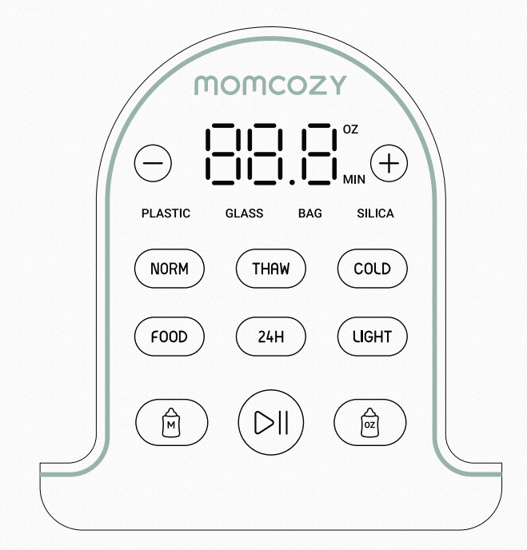 |  | 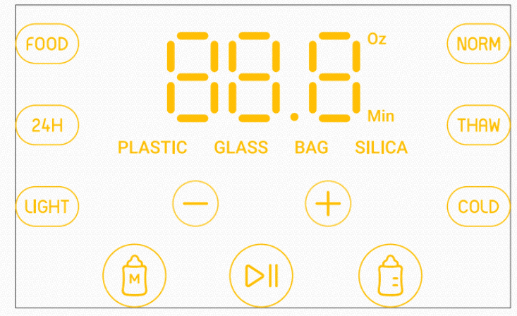

调奶器
 | 老品 |  |  |  | 新品
产品名称 | FD01半自动热水调奶器 |  | FD03机械款热水调奶器 |  | FD02 全自动调奶器（26新品）
图片 | 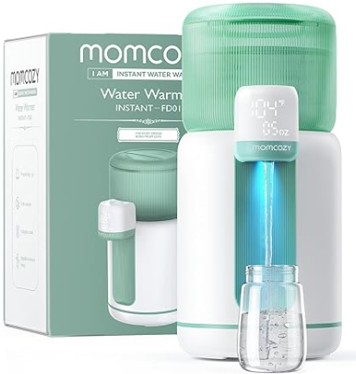
双支装价格 （未税） | 69.99$ |  | 49.99-59.99$ |  | $219-199
涉及销售平台 | 亚马逊 |  | 亚马逊 |  | 独立站&亚马逊
产品经理 | 刘小云（梁文标） |  | 刘小云（梁文标） |  | 刘小云
品牌 | Momcozy |  | Momcozy |  | Paruu
料号/SKU | 美规：FD001-GW10NB |  | 美规：FD003-GW10NB |  | TBD
海关编码 |  |  | 8516109000
上架时间 | 2024-03-03 |  | 2024-12-29 |  | 预估2026/6/30
出售国家 | 美国+加拿大 |  | 美国 |  | 美国
合规认证 |  |  | UL 1082，6th,edition,rev.Sept28,2017家用电咖啡壶及酿造类用具 FCC美国联邦通讯委员会关于无线电干扰 FDA美国食品药品监督管理局 CA65加州安全饮用水和有毒物执行法 CPSIA美国消费品安全法案
认证名称
核心卖点 | 1）传统婴儿奶瓶加热器的替代品 - Momcozy 热水器可全天以所需温度提供更快、更合适的温水。这款创新产品容量为 2-11 盎司，有 4 种温度设置，荣获 2023 年缪斯设计奖。 2） 更智能、更轻松、更完美的夜间伴侣 - 选择所需的容量和温度，Momcozy 即热式热水器将自动分配。具有记忆功能，无需重复选择。它是夜间使用的理想伴侣，具有内置夜灯和一键取水功能，为父母和护理人员带来改变。 3） 双水箱，高效使用 - 2.5L/84Oz 可拆卸水箱可储存水，500ml 辅助水箱可加热和保温，快速加热并节省能源。一次注水即可为妈妈提供 21 瓶 4oz 牛奶。兼容所有品牌和类型的婴儿奶瓶。 4）精确的温度控制 - 提供 4 种温度设置（98°F、104°F、110°F、158°F），专为满足不同配方奶和婴儿的喜好而设计。98°F 选项非常适合配方奶喂养，可反映新鲜母乳的温度，帮助消化和保留营养。它还可以用作可选温度的饮水机。请确保设备在额定电压范围 120V~ 60Hz 下使用，否则设备会损坏。 5）安全无忧的喂食解决方案 - 采用 100% 食品级、不含 BPA、耐高温的材料制成，确保宝宝的安全。我们的婴儿饮水机具有儿童锁功能，可防止小孩意外触碰按钮而烫伤。 | ●Traditional Baby Bottle Warmer Replacement - Momcozy water warmer provides faster and more suitable warm water at the desired temperature throughout the day. With a capacity of 2-11 oz and 4 temperature settings, this innovative product has won the 2023 MUSE DESIGN AWARD. ●Smarter, Easier, And More Perfect Partner At Night - Choose the need of capacity & temp, Momcozy instantly water warmer will automatically allocate. With memory function, no need for repeated selections. It's the ideal companion for nighttime use, with a built-in night light and one-touch water retrieval, a game-changer for parents and caregivers. ●Dual Water Tanks for Efficient Usage - The 2.5L/84Oz detachable water tank stores water, while the 500ml secondary tank heats and insulates, providing quick heating and energy savings. Provides mom with 21 bottles of 4oz milk with a single fill. And compatible with all brands and types of baby bottles. ●Accurate Temperature Control - Provides 4 temperature settings (98°F, 104°F, 110°F, 158°F), specifically designed to accommodate different formula milk and baby preferences. The 98°F option is ideal for formula feeding and mirrors the temperature of fresh breast milk, aiding digestion and nutrient retention. It can also function as a temperature-selectable water dispenser. Please make sure the appliance is used under the rated voltage range of 120V~ 60Hz, or the appliance will be damaged. ●Safe and Hassle-Free Feeding Solution - Made of 100% food-grade, BPA-free, high-temperature resistant materials, ensuring the safety of your baby. Our baby water dispenser incorporates a child lock function to prevent accidental scalding by little ones touching the buttons. | 1）【方便夜间喂奶的双灯】双夜灯提供柔和的照明，可以更轻松地在黑暗中准备奶瓶而不会打扰宝宝的睡眠，是夜间喂奶的理想伴侣。 2）【精确的水流控制】使用独特且易于使用的旋钮根据您的喜好调节水流速度，旋钮的防漏设计确保每次都能干净、轻松地准备配方。 3）【57 盎司大水箱】最多可装满 14 瓶 4 盎司水或 11 瓶 5 盎司水且无需重新注水，让宝宝的喂食日常更加高效、便捷。 4）【24/7 温度维持】恒温功能可全天候保持水温，准备奶瓶时无需等待重新加热，节省时间并使白天或晚上的喂食更有效率。 5）【6种可调节温度选项】通过6种温度选项，父母可以轻松准备完美的配方奶粉，以满足每个宝宝独特的偏好，获得理想的喂养体验，尤其适合轻松混合欧洲第二阶段和第三阶段配方奶粉。 6）【不含 BPA 和食品级认证，对婴儿安全】经过认证，不含 BPA 且为食品级标准，无塑料气味，这款配方奶粉机可确保每个奶瓶对您的宝宝都是安全的，让父母安心，同时提供干净纯净的喂养体验。 7）【可拆卸水箱，方便清洁】可拆卸水箱设计方便，清洁起来轻而易举，帮助父母节省时间并保持卫生。其紧凑的设计还节省了柜台空间，让您的厨房井井有条。 | ●【Convenient Dual Lights for Night Feeding】Dual night lights provide gentle illumination, making it easier to prepare bottles in the dark without disturbing your baby's sleep, ideal companion for nighttime feedings. ●【Precise Water Flow Control】 Adjust the water flow speed to your preference with a unique & easy-to-use knob, the leak-proof design of the knob ensures clean and hassle-free formula preparation every time. ●【57oz Larger Water Tank】 Fill up to 14 bottles of 4 oz or 11 bottles of 5 oz & NO NEED to refill, making your baby's feeding routine more efficient and convenient. ●【24/7 Temperature Maintenance】 Keep water warm around the clock with the constant temperature feature, no waiting for reheating while preparing bottles, saving time and making feedings more efficient day or night. ●【6 Adjustable Temperature Options】 With 6 temperature options, parents can easily prepare the perfect formula, tailored to meet each baby's unique preference for an ideal feeding experience, especially ideal for effortless mixture of European stage-two and stage-three formulas. ●【BPA-Free & Food-grade Certified for Baby-Safe】 Certified BPA-free and food-grade standard with no plastic odor, this formula maker ensures every bottle is safe for your baby, providing parents with peace of mind while delivering a clean and pure feeding experience. ●【Removable Water Tank for Easy Cleaning】 Designed for convenience, the detachable water tank makes cleaning a breeze, helping parents save time and maintain hygiene. Its compact design also saves counter space, keeping your kitchen organized. | 1）电子称双重测量，粉水配比更精准 2）一键快速冲奶 3）冲奶照明，感应夜灯 4）APP粉罐识别，粉水配比扫码导入 5）DIY粉水换算配方公式 6）自清洗，童锁，水量矫正 7）冲8次洗一次，应急替换混合仓
产品规格 | 37-70℃宽域调温 保温功能 LED数码屏+触控； 童锁 |  | 材料：BPA-Free，Food grade | 材料：BPA-Free，Food grade
硬件参数 | 水箱容量：2.5L 电源规格：AC120V/ 60HZ 加热功率：500W |  | 水箱容量：1.7L 电源规格：AC120V/ 60HZ 加热功率：480W |  | 水箱容量：1.5L 粉盒容量：400g 电源规格：AC120V 50/60Hz 加热功率：450W
产品尺寸 重量 | / | / | 1.5kg
包装尺寸、重量 | / | / | 彩盒：200mm*214mm*236mm ‎3.21 pounds（1.72kg） 外箱：62cm*45.5cm*50cm | 200mm*214mm*236mm ‎9.45 x 8.58 x 7.95 inches ‎3.21 pounds | 产品尺寸：260*170*393mm 彩盒：326*188*459mm
材质 | 水箱-PP 主机PC+ABS |  | 水箱-PP 发热盘金属—304不锈钢
是否含电池 | 否 | No | 否 | 否 | 否
控制方式 | 触摸按键 | Touch control | 触摸按键 | Touch control | 触摸按键
显示方式 | LED屏幕显示 | LED display | LED屏幕显示 | LED display | 双LED屏幕显示
挡位模式 | 4 档温度： 98/104/110/158°F | 4 Temp Mode: 98/104/110/158°F | 1、【方便夜间喂奶的双夜灯】 2、【24/7 温度维持】 3、【6种可调节温度选项】"37℃/98℉","40℃/104℉","45℃/113℉","50℃/122℉","70℃/158℉","80℃/176℉" | 6 Adjustable Temperature Options：98°F/104°F/113°F/122°F/158°F/176°F | TBD
保温功能 | 保温在指定温度 |  | 24h保温在指定温度 |  | TBD
自动关机 |  |  |  |  | TBD
开机或解锁 | “开关”按键，控制开机与关机 | "On/Off": Press this key to switch the sterilizer on/off. | 长按“开关键”2s开机 |  | TBD
面板操作 |  |  | 短按开关键，依次选择6档温度 短按亮灯键-可关灯，和调整所需亮度 旋转旋钮出水和关水 |  | TBD
最大容量 | 2.5L |  | 1.7L
产品颜色 | 绿色 | Green | 绿色 | Green | TBD
包材 |  |  | 彩盒*1 说明书*1 快速指南*1 水箱贴纸*1 铭牌贴纸*1 大外箱 （12只装） |  | 混合仓*2
操作面板 | 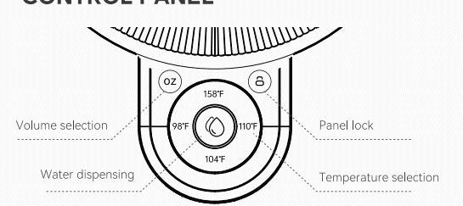 |  | 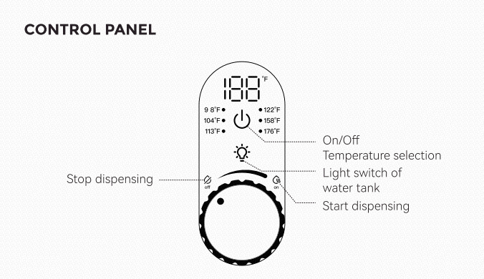 |  | TBD

毛巾加热桶
 | 新品
产品名称 | Momcozy 2合1毛巾加热桶
图片
电商建议售价 | $169.99
涉及销售平台 | 亚马逊
产品经理 | 万清潭
品牌 | Momcozy
料号/SKU | /
海关编码 | /
上架时间 | 2026-01-09
出售国家 | 美国
合规认证 | FCC sDoC、安全测试、加州 65（总铅、邻苯含量）、CPSIA（总铅、邻苯）、双酚 A（BPA）、加拿大含铅消费品法规、加拿大玩具 - 邻苯含量、加拿大含汞产品法规、FCC ID、CES、ICID
认证名称 | 毛巾加热桶 | Towel warmer
核心卖点 | "卖点1 标题：二合一设计 描述正文：既是加热桶，又是烘干机 卖点2 标题：柔和暖烘 描述正文：婴儿织物专属加热模式，保护宝宝衣物和皮肤 卖点3 标题：加热温度和时长可调 描述正文：适配不同的温度偏好/生活环境 卖点4 标题：App远程控制 描述正文：随时随地，省心操作 卖点5：防烫提篮 描述正文：浴巾拿取不烫手 卖点6：安全双童锁 描述：防止宝宝误操作/误打开加热桶" | 2-In-1 Design Warms for cozy post-bath comfort and dries for fresh, hygienic storage. Gentle Baby Care Modes Warms or dries at lower temperature settings, gentle on baby's delicate skin. Adjustable Heating Temperature & Timer Choose from 5 temperature settings and set a timer from 15 to 90 minutes. Remote App Control Customize your settings anytime, anywhere, and enjoy warm towels whenever needed. Cool-Touch Towel-Lifting Handle Safely lift towels without touching the hot interior. Dual Child Safety Lock Prevents accidental presses and keeps the lid locked during use.
硬件参数 | 额定电压：120V 额定功率：600W 额定频率：60HZ | Rated Voltage: 120V Rated Power: 600W Rated Frequency: 60Hz
容量 | 21L | 21L
产品尺寸 重量 | 404*300*603mm 5kg | Dimensions: 15.91" × 11.81" × 23.74" | Weight: 11.02 lbs
包装尺寸、重量 | 450*340*540mm 6.76kg | Dimensions: 17.72" × 13.39" × 21.26" | Weight: 14.90 lbs
是否含电池 | 否 | No
控制方式 | 触屏&APP | Touch Screen
显示方式 | LED屏幕显示 | LED display
挡位模式 | 加热/宝宝护理加热/烘干/宝宝护理烘干 | Heat/Baby Care heat/Dry/Baby Care dry
记忆功能 | 有记忆功能 | Memory Function
屏幕操作指示 | •轻触 “MODE” 选择模式→轻触 “TEMP.” 选择温度→轻触 “TIME” 选择暖 / 烘时间→轻触 “START” 启动机器。 •长按 “TIME” 键，闹钟图标显示，进入预约功能，设置模式、温度、时间后，点击 “START”，机器将在预约时间后运行。 | Tap "MODE" to select a mode → Tap "TEMP." to select a temperature → Tap "TIME" to select the heating/drying duration → Tap "START" to activate the device. Long press the "TIME" button until the alarm clock icon appears to enter the timer function. After setting the mode, temperature, and duration, tap "START" and the device will operate at the scheduled time.
APP | WiFi+蓝牙连接 | WiFi + Bluetooth Connectivity
织物 | 本毛巾加热器设计可用于：浴巾、内衣、连体衣、袜子、襁褓巾、披肩、毛毯等 | This towel heater is designed for use with bath towels, underwear, onesies, socks, swaddle blankets, shawls, blankets, and more.
织物上限 | 大浴巾 40*70英寸*2 | 3-Layer
产品颜色 | 白色 | White
配件 | 香薰片*1 | Aromatherapy Tablet * 1
操作面板 | 